Sheet1
regresi linear berganda 3 variabel

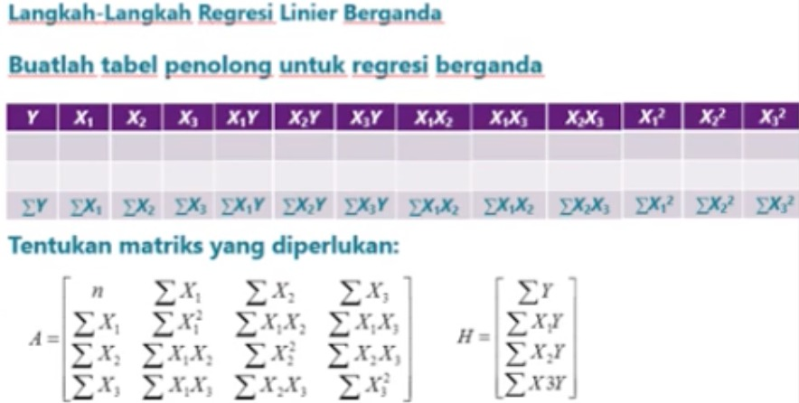
siswa | nilai akhir kimia(Y) | nilai ujian(X1) | frekuensi membolos(X2) | nilai kuis(X3) | X1Y | X2Y | X3Y | X1X2 | X1X3 | X2X3 | X1^2 | X2^2 | X3^2
1 | 85 | 65 | 1 | 80 | 5525 | 85 | 6800 | 65 | 5200 | 80 | 4225 | 1 | 6400
2 | 74 | 50 | 7 | 50 | 3700 | 518 | 3700 | 350 | 2500 | 350 | 2500 | 49 | 2500
3 | 76 | 55 | 5 | 60 | 4180 | 380 | 4560 | 275 | 3300 | 300 | 3025 | 25 | 3600
4 | 90 | 65 | 2 | 85 | 5850 | 180 | 7650 | 130 | 5525 | 170 | 4225 | 4 | 7225
5 | 85 | 55 | 6 | 70 | 4675 | 510 | 5950 | 330 | 3850 | 420 | 3025 | 36 | 4900
6 | 87 | 70 | 3 | 90 | 6090 | 261 | 7830 | 210 | 6300 | 270 | 4900 | 9 | 8100
7 | 94 | 65 | 2 | 55 | 6110 | 188 | 5170 | 130 | 3575 | 110 | 4225 | 4 | 3025
8 | 98 | 70 | 5 | 85 | 6860 | 490 | 8330 | 350 | 5950 | 425 | 4900 | 25 | 7225
9 | 81 | 55 | 4 | 50 | 4455 | 324 | 4050 | 220 | 2750 | 200 | 3025 | 16 | 2500
10 | 91 | 70 | 3 | 80 | 6370 | 273 | 7280 | 210 | 5600 | 240 | 4900 | 9 | 6400
11 | 76 | 50 | 1 | 60 | 3800 | 76 | 4560 | 50 | 3000 | 60 | 2500 | 1 | 3600
12 | 74 | 55 | 4 | 50 | 4070 | 296 | 3700 | 220 | 2750 | 200 | 3025 | 16 | 2500
JUMLAH | 1011 | 725 | 43 | 815 | 61685 | 3581 | 69580 | 2540 | 50300 | 2825 | 44475 | 195 | 57975

n | 12

TENTUKAN MATRIK A |  |  |  | H | DET(A) |  |  | REGRESI BERGANDA
12 | 725 | 43 | 815 | 1011 | 276042500 |  |  | Y= b1 + b2x1+b3x2+b4x3
725 | 44475 | 2540 | 50300 | 61685 |  |  |  | y= | 26.607872882 | + | 0.97762572792 | X1 | + | 0.28012443736 | + | -0.035728194028 | X3\
43 | 2540 | 195 | 2825 | 3581
815 | 50300 | 2825 | 57975 | 69580
TENTUKAN MATRIK A1 |  |  |  |  | DET(A1) |  |  | TENTUKAN NILAI b1 |  |  |  |  |  | X1= | 70
1011 | 725 | 43 | 815 | 12 | 7344903750 |  |  | 26.607872882 |  |  |  |  |  | X2= | 2
61685 | 44475 | 2540 | 50300 | 725 |  |  |  |  |  |  |  |  |  | X3= | 60
3581 | 2540 | 195 | 2825 | 43 |  |  |  |  |  |  |  |  |  | Y= | 93.458231069
69580 | 50300 | 2825 | 57975 | 815
TENTUKAN MATRIK A2 |  |  |  |  | DET(A2) |  |  | TENTUKAN NILAI b2
12 | 1011 | 43 | 815 | 725 | 269866250 |  |  | 0.97762572792
725 | 61685 | 2540 | 50300 | 44475
43 | 3581 | 195 | 2825 | 2540
815 | 69580 | 2825 | 57975 | 50300
TENTUKAN MATRIK A3 |  |  |  |  | DET(A3) |  |  | TENTUKAN NILAI b3
12 | 725 | 1011 | 815 | 43 | 77326250 |  |  | 0.28012443736
725 | 44475 | 61685 | 50300 | 2540
43 | 2540 | 3581 | 2825 | 195
815 | 50300 | 69580 | 57975 | 2825
TENTUKAN MATRIK A4 |  |  |  |  | DET(A4) |  |  | TENTUKAN NILAI b4
12 | 725 | 43 | 1011 | 815 | -9862500 |  |  | -0.035728194028
725 | 44475 | 2540 | 61685 | 50300
43 | 2540 | 195 | 3581 | 2825
815 | 50300 | 2825 | 69580 | 57975

